Лист 1
Прайс-лист
МИР ПРЯЖИ

В валюте: руб. (курс 1).
Цены указаны на 07.08.2020

№ | Номенклатура/ Характеристика номенклатуры | Описание | Изображение | Артикул | Цена | Ед. | Остаток | Ссылка на сайт
 | Крючки "Gamma" PCH крючок пластик d 12 мм 17 см в чехле . | Крючки "Gamma" PCH крючок пластик d 12 мм 17 см в чехле . |  | PCH 17/12 | 77.25 |  |  | Изображение
 | Крючки "Gamma" PCH крючок пластик d 12 мм 17 см в чехле . |  |  |  | 77.25 | шт | 10 | Изображение
 | Крючки "Gamma" PCH крючок пластик d 15 мм 17 см в чехле . | Крючки "Gamma" PCH крючок пластик d 15 мм 17 см в чехле . |  | PCH 17/15 | 82.50 |  |  | Изображение
 | Крючки "Gamma" PCH крючок пластик d 15 мм 17 см в чехле . |  |  |  | 82.50 | шт | 10 | Изображение
 | Крючки "Gamma" PCH крючок пластик d 20 мм 17 см в чехле . | Крючки "Gamma" PCH крючок пластик d 20 мм 17 см в чехле . |  | PCH 17/20 | 76.05 |  |  | Изображение
 | Крючки "Gamma" PCH крючок пластик d 20 мм 17 см в чехле . |  |  |  | 76.05 | шт | 8 | Изображение
 | Крючки "Gamma" с прорезин. ручкой RHP металл d 2.0-6.0 мм 16 см в блистере | Крючки "Gamma" с прорезин. ручкой RHP металл d 2.0-6.0 мм 16 см в блистере | 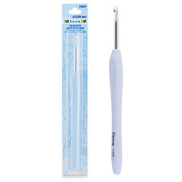 | RHP | 118.80 |  |  | Изображение
 | Крючки "Gamma" с прорезин. ручкой RHP металл d 2.0-6.0 мм 16 см в блистере (d 2.50 мм) |  | 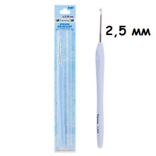 |  | 118.80 | шт | 13 | Изображение
 | Крючки "Gamma"SH1 для тунисского вязания d 6 мм 36 см | Крючки "Gamma"SH1 для тунисского вязания d 6 мм 36 см |  | SH1 | 64.80 |  |  | Изображение
 | Крючки "Gamma"SH1 для тунисского вязания d 6 мм 36 см |  |  |  | 64.80 | шт | 9 | Изображение
 | Крючки для вязания "Gamma" HP 14 см с пластиковой ручкой №1.50 | Крючки для вязания "Gamma" HP 14 см с пластиковой ручкой №1.50 |  | HP-1.50 | 352.50 |  |  | Изображение
 | Крючки для вязания "Gamma" HP 14 см с пластиковой ручкой №1.50 |  |  |  | 352.50 | упак | 4 | Изображение
 | Крючки для вязания "Gamma" HP 14 см с пластиковой ручкой №1.70 | Крючки для вязания "Gamma" HP 14 см с пластиковой ручкой №1.70 |  | HP-1.70 | 283.80 |  |  | Изображение
 | Крючки для вязания "Gamma" HP 14 см с пластиковой ручкой №1.70 |  |  |  | 283.80 | упак | 2 | Изображение
 | Крючки для вязания "Gamma" HP 14 см с пластиковой ручкой №1.90 | Крючки для вязания "Gamma" HP 14 см с пластиковой ручкой №1.90 |  | HP-1.90 | 283.80 |  |  | Изображение
 | Крючки для вязания "Gamma" HP 14 см с пластиковой ручкой №1.90 |  |  |  | 283.80 | упак | 2 | Изображение
 | Крючки для вязания "Gamma" HP 14 см с пластиковой ручкой №2.70 | Крючки для вязания "Gamma" HP 14 см с пластиковой ручкой №2.70 |  | HP-2.70 | 352.50 |  |  | Изображение
 | Крючки для вязания "Gamma" HP 14 см с пластиковой ручкой №2.70 |  |  |  | 352.50 | упак | 5 | Изображение
 | Крючки для вязания "Gamma" MCH-1, h=12 см, 12 шт/упак | Крючки для вязания "Gamma" MCH-1, h=12 см, 12 шт/упак | 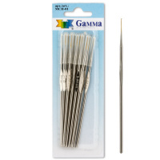 | MCH-1 | 146.92 |  |  | Изображение
 | Крючки для вязания "Gamma" MCH-1, h=12 см, 12 шт/упак (0,5 мм) |  | 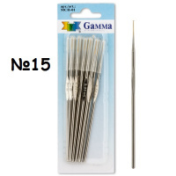 |  | 148.92 | упак | 28 | Изображение
 | Крючки для вязания "Gamma" MCH-1, h=12 см, 12 шт/упак (0,6 мм) |  | 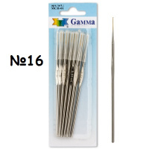 |  | 146.92 | упак | 25 | Изображение
 | Крючки для вязания "Gamma" MCH-1, h=12 см, 12 шт/упак (0,7 мм) |  | 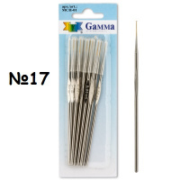 |  | 146.92 | упак | 48 | Изображение
 | Крючки для вязания "Gamma" MCH-1, h=12 см, 12 шт/упак (0,8 мм) |  | 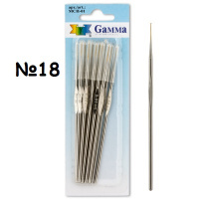 |  | 146.92 | упак | 34 | Изображение
 | Крючки для вязания "Gamma" MCH, h=12 см, 12 шт/упак | Крючки для вязания "Gamma" MCH, h=12 см, 12 шт/упак | 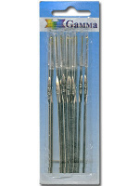 | MCH | 129.00 |  |  | Изображение
 | Крючки для вязания "Gamma" MCH, h=12 см, 12 шт/упак |  |  |  | 159.20 | упак | 2 | Изображение
 | Крючки для вязания "Gamma" MCH, h=12 см, 12 шт/упак (0,90 мм) |  | 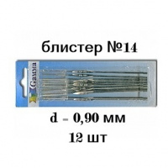 |  | 129.00 | упак | 490 | Изображение
 | Крючки для вязания "Gamma" MCH, h=12 см, 12 шт/упак (0,95 мм) |  | 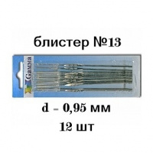 |  | 129.00 | упак | 650 | Изображение
 | Крючки для вязания "Gamma" MCH, h=12 см, 12 шт/упак (1,05 мм) |  | 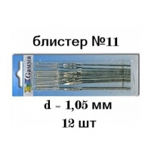 |  | 129.00 | упак | 841 | Изображение
 | Крючки для вязания "Gamma" MCH, h=12 см, 12 шт/упак (1,10 мм) |  | 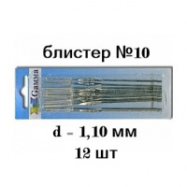 |  | 129.00 | упак | 567 | Изображение
 | Крючки для вязания "Gamma" MCH, h=12 см, 12 шт/упак (1,15 мм) |  | 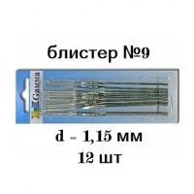 |  | 129.00 | упак | 487 | Изображение
 | Крючки для вязания "Gamma" MCH, h=12 см, 12 шт/упак (1,25 мм) |  | 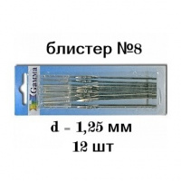 |  | 135.32 | упак | 127 | Изображение
 | Крючки для вязания "Gamma" MCH, h=12 см, 12 шт/упак (1,30 мм) |  |  |  | 135.32 | упак | 487 | Изображение
 | Крючки для вязания "Gamma" MCH, h=12 см, 12 шт/упак (1,40 мм) |  | 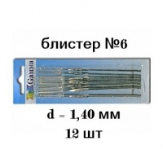 |  | 129.00 | упак | 36 | Изображение
 | Крючки для вязания "Gamma" MCH, h=12 см, 12 шт/упак (1,50 мм) |  | 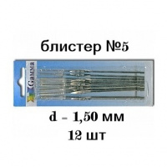 |  | 157.60 | упак | 456 | Изображение
 | Крючки для вязания "Gamma" MCH, h=12 см, 12 шт/упак (1,60 мм) |  | 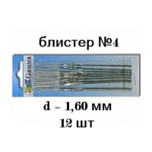 |  | 157.60 | упак | 259 | Изображение
 | Крючки для вязания "Gamma" MCH, h=12 см, 12 шт/упак (1,70 мм) |  |  |  | 132.60 | упак | 456 | Изображение
 | Крючки для вязания "Gamma" MCH, h=12 см, 12 шт/упак (1,75 мм) |  | 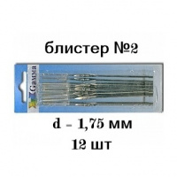 |  | 129.00 | упак | 99 | Изображение
 | Крючки для вязания "Gamma" MCH, h=12 см, 12 шт/упак (1,90 мм) |  |  |  | 135.32 | упак | 111 | Изображение
 | Крючки для вязания "Gamma" MCH, h=12 см, 12 шт/упак (2,00 мм) |  | 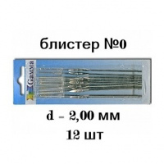 |  | 131.33 | упак | 22 | Изображение
 | Крючки для вязания "Gamma" MCH/mix, 12 шт, №0-11 ассорти 2.0-1.05 мм | Крючки для вязания "Gamma" MCH/mix, 12 шт, №0-11 ассорти 2.0-1.05 мм |  | MCH/mix | 159.20 |  |  | Изображение
 | Крючки для вязания "Gamma" MCH/mix, 12 шт, №0-11 ассорти 2.0-1.05 мм |  |  |  | 159.20 | упак | 25 | Изображение
 | Крючки для вязания "Gamma" НС 2.0 с пл.колп. 2,00 мм | Крючки для вязания "Gamma" НС 2.0 с пл.колп. 2,00 мм |  | НС 2.0 | 294.75 |  |  | Изображение
 | Крючки для вязания "Gamma" НС 2.0 с пл.колп. 2,00 мм |  |  |  | 294.75 | упак | 3 | Изображение
 | Крючки для вязания 2,0 мм 15 см (Гамма) CHT | Крючки для вязания 2,0 мм 15 см (Гамма) CHT |  | CHT | 322.10 |  |  | Изображение
 | Крючки для вязания 2,0 мм 15 см (Гамма) CHT |  |  |  | 322.10 | упак | 3 | Изображение
 | Крючки для вязания с пл.колп. 1,50 мм | Крючки для вязания с пластиковым колпачком № 1,50 мм |  | НС 1.5 | 294.80 |  |  | Изображение
 | Крючки для вязания с пл.колп. 1,50 мм |  |  |  | 294.80 | упак | 5.7 | Изображение
 | Крючки для вязания с пл.колп. 2,50 мм | Крючки для вязания с пластиковым колпачком № 2,50 мм |  | НС 2,5 | 294.80 |  |  | Изображение
 | Крючки для вязания с пл.колп. 2,50 мм |  |  |  | 294.80 | упак | 3 | Изображение
 | Крючки для вязания с пл.колп. 2,70 мм | Крючки для вязания с пластиковым колпачком № 2,70 мм |  | НС 2.7 | 294.80 |  |  | Изображение
 | Крючки для вязания с пл.колп. 2,70 мм |  |  |  | 294.80 | упак | 3 | Изображение
 | Крючки для тунисского вязания "ГАММА" d 2-4,5 36 см | Крючки для тунисского вязания "ГАММА" 36 см |  | SH1 | 54.72 |  |  | Изображение
 | Крючки для тунисского вязания "ГАММА" d 2-4,5 36 см (2.0 мм) |  |  |  | 54.72 | шт | 4 | Изображение
 | Крючки для тунисского вязания "ГАММА" d 2-4,5 36 см (2.5 мм) |  |  |  | 54.72 | шт | 4 | Изображение
 | Крючки для тунисского вязания "ГАММА" d 2-4,5 36 см (3.0 мм) |  |  |  | 54.72 | шт | 4 | Изображение
 | Крючки для тунисского вязания "ГАММА" d 2-4,5 36 см (3.5 мм) |  |  |  | 54.72 | шт | 4 | Изображение
 | Крючки для тунисского вязания "ГАММА" d 2-4,5 36 см (4.0 мм) |  |  |  | 54.72 | шт | 4 | Изображение
 | Крючки для тунисского вязания "ГАММА" d 2-4,5 36 см (4.5 мм) |  |  |  | 54.72 | шт | 4 | Изображение
 | Крючок "Gamma" HD-13/1.00-2.00 двухсторонний металлический, 10 шт./упак. | Крючок "Gamma" HD-13/1.00-2.00 двухсторонний металлический, 10 шт./упак. |  | HD-13/1.00-2.00 | 352.00 |  |  | Изображение
 | Крючок "Gamma" HD-13/1.00-2.00 двухсторонний металлический, 10 шт./упак. |  |  |  | 352.00 | упак | 3 | Изображение
 | Крючок "Gamma" HD-13/2.00-3.00 двухсторонний металл. с анодированным покрытием, 10 шт./упак. | Крючок "Gamma" HD-13/2.00-3.00 двухсторонний металл. с анодированным покрытием, 10 шт./упак. |  | HD-13/2.00-3.00 | 352.00 |  |  | Изображение
 | Крючок "Gamma" HD-13/2.00-3.00 двухсторонний металл. с анодированным покрытием, 10 шт./упак. |  |  |  | 352.00 | упак | 2 | Изображение
 | Крючок "Gamma" HD-13/2.00-4.00 двухсторонний металл. с анодированным покрытием, 10 шт./упак. | Крючок "Gamma" HD-13/2.00-4.00 двухсторонний металл. с анодированным покрытием, 10 шт./упак. |  | HD-13/2.00-4.00 | 352.00 |  |  | Изображение
 | Крючок "Gamma" HD-13/2.00-4.00 двухсторонний металл. с анодированным покрытием, 10 шт./упак. |  |  |  | 352.00 | упак | 3 | Изображение
 | Крючок "Gamma" HD-13/2.50-3.50 двухсторонний металл. с анодированным покрытием, 10 шт./упак. | Крючок "Gamma" HD-13/2.50-3.50 двухсторонний металл. с анодированным покрытием, 10 шт./упак. |  | HD-13/2.50-3.50 | 360.00 |  |  | Изображение
 | Крючок "Gamma" HD-13/2.50-3.50 двухсторонний металл. с анодированным покрытием, 10 шт./упак. |  |  |  | 360.00 | упак | 3 | Изображение
 | Крючок "Gamma" HD-13/2.50-4.50 двухсторонний металл. с анодированным покрытием, 10 шт./упак. | Крючок "Gamma" HD-13/2.50-4.50 двухсторонний металл. с анодированным покрытием, 10 шт./упак. |  | HD-13/2.50-4.50 | 352.00 |  |  | Изображение
 | Крючок "Gamma" HD-13/2.50-4.50 двухсторонний металл. с анодированным покрытием, 10 шт./упак. |  |  |  | 352.00 | упак | 1 | Изображение
 | Крючок "Gamma" HD-13/3.00-4.00 двухсторонний металл. с анодированным покрытием, 10 шт./упак. | Крючок "Gamma" HD-13/3.00-4.00 двухсторонний металл. с анодированным покрытием, 10 шт./упак. |  | HD-13/3.00-4.00 | 360.00 |  |  | Изображение
 | Крючок "Gamma" HD-13/3.00-4.00 двухсторонний металл. с анодированным покрытием, 10 шт./упак. |  |  |  | 360.00 | упак | 5 | Изображение
 | Крючок "Gamma" HD-13/5.00-6.00 двухсторонний металл. с анодированным покрытием | Крючок "Gamma" HD-13/5.00-6.00 двухсторонний металл. с анодированным покрытием |  | HD-13/5.00-6.00 | 472.50 |  |  | Изображение
 | Крючок "Gamma" HD-13/5.00-6.00 двухсторонний металл. с анодированным покрытием |  |  |  | 472.50 | упак | 1 | Изображение
 | Крючок "Gamma" HD-13/7.00-8.00, 13 см | Крючок "Gamma" HD-13/7.00-8.00, 13 см |  | HD-13/7.00-8.00 | 472.50 |  |  | Изображение
 | Крючок "Gamma" HD-13/7.00-8.00, 13 см |  |  |  | 472.50 | упак | 3 | Изображение
 | Крючок "Gamma" SH3 для тунисского вязания d=2,5мм 14,5 см , двухсторонний металлический | Крючок "Gamma" SH3 для тунисского вязания d=2,5мм 14,5 см , двухсторонний металлический |  | SH3 | 34.68 |  |  | Изображение
 | Крючок "Gamma" SH3 для тунисского вязания d=2,5мм 14,5 см , двухсторонний металлический |  |  |  | 34.68 | шт | 2 | Изображение
 | Крючок "Gamma" SH3 для тунисского вязания d=2.0 мм 14,5 см , двухсторонний металлический | Крючок "Gamma" SH3 для тунисского вязания d=2.0 мм 14,5 см , двухсторонний металлический |  | SH3 | 34.68 |  |  | Изображение
 | Крючок "Gamma" SH3 для тунисского вязания d=2.0 мм 14,5 см , двухсторонний металлический |  |  |  | 34.68 | шт | 2 | Изображение
 | Крючок "Gamma" SH3 для тунисского вязания d=4,5 мм 14,5 см , двухсторонний металлический | Крючок "Gamma" SH3 для тунисского вязания d=4,5 мм 14,5 см , двухсторонний металлический |  | SH3 | 34.68 |  |  | Изображение
 | Крючок "Gamma" SH3 для тунисского вязания d=4,5 мм 14,5 см , двухсторонний металлический |  |  |  | 34.68 | шт | 27 | Изображение
 | Крючок "Gamma" SH3 для тунисского вязания d=5,0 мм 14,5 см , двухсторонний металлический | Крючок "Gamma" SH3 для тунисского вязания d=5,0 мм 14,5 см , двухсторонний металлический | 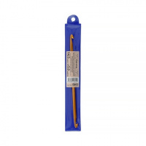 | SH3 | 38.76 |  |  | Изображение
 | Крючок "Gamma" SH3 для тунисского вязания d=5,0 мм 14,5 см , двухсторонний металлический |  |  |  | 38.76 | шт | 12 | Изображение
 | Крючок для вязания(бамбук) 6 мм 15 см (Гамма) | Крючок для вязания(бамбук) 6 мм 15 см (Гамма) | 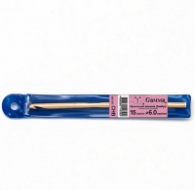 | CHВ | 44.89 |  |  | Изображение
 | Крючок для вязания(бамбук) 6 мм 15 см (Гамма) |  |  |  | 44.89 | шт | 11 | Изображение
 | Крючок для вязания(бамбук)3,0 мм 15 см (Гамма) | Крючок для вязания(бамбук)3,0 мм 15 см (Гамма) | 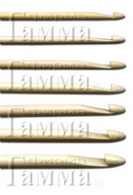 | CHВ | 45.57 |  |  | Изображение
 | Крючок для вязания(бамбук)3,0 мм 15 см (Гамма) |  |  |  | 45.57 | шт | 11 | Изображение
 | Крючок для вязания(бамбук)3,5 мм 15 см (Гамма) | Крючок для вязания(бамбук)3,5 мм 15 см (Гамма) |  | CHВ | 44.89 |  |  | Изображение
 | Крючок для вязания(бамбук)3,5 мм 15 см (Гамма) |  |  |  | 44.89 | шт | 8 | Изображение
 | Крючок для вязания(бамбук)4,0 мм 15 см (Гамма) | Крючок для вязания(бамбук)4,0 мм 15 см (Гамма) |  | CHВ | 44.89 |  |  | Изображение
 | Крючок для вязания(бамбук)4,0 мм 15 см (Гамма) |  |  |  | 44.89 | шт | 11 | Изображение
 | Крючок для вязания(бамбук)4,5 мм 15 см (Гамма) | Крючок для вязания(бамбук)4,5 мм 15 см (Гамма) | 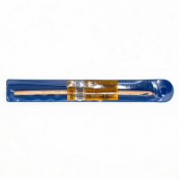 | CHВ | 40.31 |  |  | Изображение
 | Крючок для вязания(бамбук)4,5 мм 15 см (Гамма) |  |  |  | 40.31 | шт | 7 | Изображение
 | Крючок для вязания(бамбук)5,0 мм 15 см (Гамма) | Крючок для вязания(бамбук)5,0 мм 15 см (Гамма) | 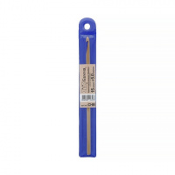 | CHВ | 40.31 |  |  | Изображение
 | Крючок для вязания(бамбук)5,0 мм 15 см (Гамма) |  |  |  | 40.31 | шт | 10 | Изображение
 | Крючок для вязания(бамбук)5,5 мм 15 см (Гамма) | Крючок для вязания(бамбук)5,5 мм 15 см (Гамма) | 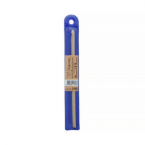 | CHВ | 44.89 |  |  | Изображение
 | Крючок для вязания(бамбук)5,5 мм 15 см (Гамма) |  |  |  | 44.89 | шт | 10 | Изображение
 | Крючок для нукинга "Gamma" HY металлический d 6 мм., 16,5 см | Крючок для нукинга "Gamma" HY металлический d 6 мм., 16,5 см | 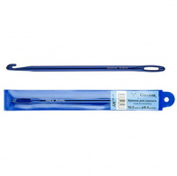 | HY | 68.40 |  |  | Изображение
 | Крючок для нукинга "Gamma" HY металлический d 6 мм., 16,5 см |  |  |  | 68.40 | шт | 8 | Изображение
 | Набор из 5-ти крючков "Gamma" SV-01 для вязания, пластик, 15 см, d=3, 4, 5, 6, 7 мм | Набор из 5-ти крючков "Gamma" SV-01 для вязания, пластик, 15 см, d=3, 4, 5, 6, 7 мм |  | SV-01 | 107.25 |  |  | Изображение
 | Набор из 5-ти крючков "Gamma" SV-01 для вязания, пластик, 15 см, d=3, 4, 5, 6, 7 мм |  |  |  | 107.25 | шт | 12 | Изображение
 | Набор из 5-ти крючков "Gamma" SV-02 для вязания, пластик 15-17 см d=8; 9; 10; 12; 15 мм | Набор из 5-ти крючков "Gamma" SV-02 для вязания, пластик 15-17 см d=8; 9; 10; 12; 15 мм |  | SV-02 | 155.25 |  |  | Изображение
 | Набор из 5-ти крючков "Gamma" SV-02 для вязания, пластик 15-17 см d=8; 9; 10; 12; 15 мм |  |  |  | 155.25 | шт | 11 | Изображение

